Yoshida
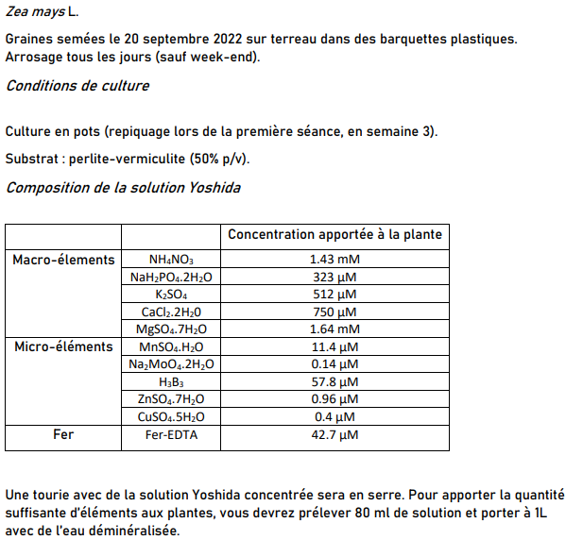
Composition de la solution Yoshida |  |  |  |  | Préparation Yoshida
 |  | Concentration apportée à la plante |  |  | Solution | Concentration finale [mM] | Concentration initiale [M = mol/L] | Volume
Macro-élements | NH4NO3 | 1.43 mM |  |  | NH4NO3 | 1.43 | 1
 | NaH2PO4 .2H2O | 323 µM |  |  | NaH2PO4 .2H2O | 0.323 | 1
 | K2SO4 | 512 µM |  |  | K2SO4 | 0.512 | 1
 | CaCl2 .2H20 | 750 µM |  |  | CaCl2 .2H20 | 0.75 | 1
 | MgSO4 .7H2O | 1.64 mM |  |  | MgSO4 .7H2O | 1.64 | 1
Micro-éléments | MnSO4 .H2O | 11.4 µM |  |  | MnSO4 .H2O | 0.0114 | 1
 | Na2MoO4 .2H2 O | 0.14 µM |  |  | Na2MoO4 .2H2 O | 0.00014 | 1
 | H3B3 | 57.8 µM |  |  | H3B3 | 0.0578 | 1
 | ZnSO4 .7H2O | 0.96 µM |  |  | ZnSO4 .7H2O | 0.00096 | 1
 | CuSO4 .5H2O | 0.4 µM |  |  | CuSO4 .5H2O | 0.0004 | 1
Fer | Fer-EDTA | 42.7 µM |  |  | Fer-EDTA | 0.0427 | 1
 |  |  |  |  | Eau démi | x | x

 | Solution nutritive
 | Yoshida | Eau déminéralisée | Total [mL] | Total [L]
1L | 80 | 920 | 1000 | 1
Sol a faire | 800 | 9200 | 10000 | 10

Arrosage : | 50 mL de solution diluée les Lundi, mercredi, Vendredi

